Лист7
РАБОЧИЙ ТЕХНИЧЕСКИЙ ОТЧЕТ |  |  |  |  | НОМЕР: 2020 06 GN002
 |  |  |  |  | 12 06 2020г.
Наименование предприятия |  |  |  | ООО "Самарканд АвтоСавдо"
Ф.И.О. составившего отчет |  |  |  | Касимов Б.Д
Номер телефона с кодом города |  |  |  | 91 526 97 44
Модель |  |  | Идентификационный номер автомобиля |  | Пробег | Дата продажи
Нексия-3 |  |  | XWBTF69V1LA078409 |  | 86 | 2020-06-11
Обстоятельства при которых обнаружена проблема |  |  |  | Описание проблемы
 |  |  |  | Автовладелец жалуется: на переднем ветровом стекле появилось тречина При осмотре осмотре автомобиля было выявленно следующие пробег составляет:084км. На правом верхнем углу имеется трещина 10-13см. Наружного воздействия необнаруженно.
А. |  | Автомобиль стоял, двигатель не работал
В. | Автомобиль находился в движении: |  |  | Информация относительно проблемы (Приложить чертеж или фотграфию неисправности)
 |  | При торможении
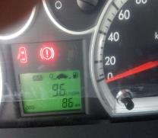
 |  | При переходе от ускорения к накату
 |  | При переключение на задний ход |  | 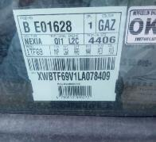
 |  | При повороте
 |  | При ускорении
 |  | При замедлении
 |  | При ______ оборотах в минут
 |  | При любой скорости
 |  | На неровной дороге
 |  | На _____ передаче
С. | При использовании:
 |  | Тормозов |  | 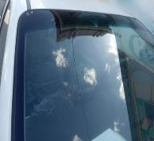 | 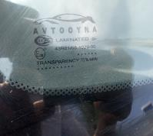
 |  | При повороте руля
 |  | При выключении сцепления
 |  | Обогревателя / кондиционера
 |  | При работе стеклоочистит / омывателя
 |  | При включении радио / CD проигрыват
 |  | Обогревателя заднего стекла
 |  | Прочее
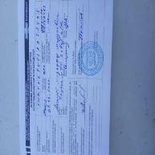
D. | При работе двигателя:
 |  | При запуске |  |  | 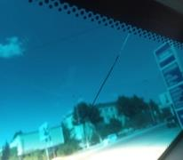
 |  | При прогреве
 |  | На холотом ходу
 |  | При горячем двигателе
E. | Возникает:
 |  | При ускорении
 |  | При высоких оборотах двигателя
 |  | При большой скорости
 |  | При большой загрузке багажника
F. | Когда случается по времени: |  |  | Информация о проблемной детали
 |  | Всегда |  | Номер детали по каталогу:
 |  | Иногда |  | Наименование детали: | Лобовое стекло.
 |  | После _____ км движения |  | Название поставщика: | Авто ойна.
 |  | После _____ минут езды |  | LOT № детали:
Действия инженера по гарантии дилерского предприятия |  |  |  | Ждём далнейших указаний.

Ответственный Отдел по принятию мер и исследованию проблемы

 |  |  |  | (заполняется со стороны Отдела Гарантии качества АО "GM Uzbekistan")

Лист10
РАБОЧИЙ ТЕХНИЧЕСКИЙ ОТЧЕТ |  |  |  |  | НОМЕР: 2020 06 PN003
 |  |  |  |  | 12 06 2020г.
Наименование предприятия |  |  |  | ООО "Самарканд АвтоСавдо"
Ф.И.О. составившего отчет |  |  |  | Касимов Б.Д
Номер телефона с кодом города |  |  |  | 91 526 97 44
Модель |  |  | Идентификационный номер автомобиля |  | Пробег | Дата продажи
Нексия-3 |  |  | XWBTF69V1KA0394889 |  | 40939 | 31.12.2019г.
Обстоятельства при которых обнаружена проблема |  |  |  | Описание проблемы
 |  |  |  | Автовладелец жалуется: на окраску кузова при анализе осмотра автомобиля Было выявлено краска на дверях на арках заднего крыла с обоих сторон , появилис сколы , следы от ударов щебня и песка.
А. |  | Автомобиль стоял, двигатель не работал
В. | Автомобиль находился в движении: |  |  | Информация относительно проблемы (Приложить чертеж или фотографию неисправности)
 |  | При торможении
 |  | При переходе от ускорения к накату
 |  | При переключение на задний ход |  | 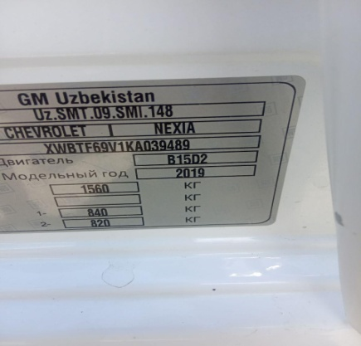 | 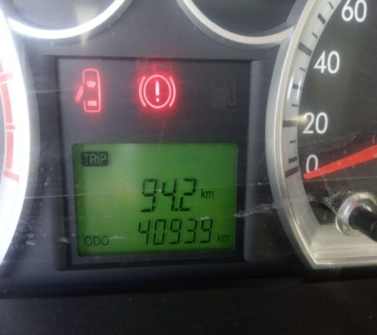
 |  | При повороте
 |  | При ускорении
 |  | При замедлении
 |  | При ______ оборотах в минут
 |  | При любой скорости
 |  | На неровной дороге
 |  | На _____ передаче
С. | При использовании:
 |  | Тормозов |  | 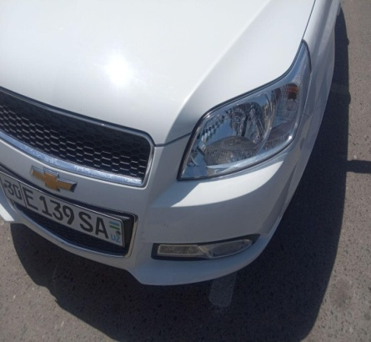 | 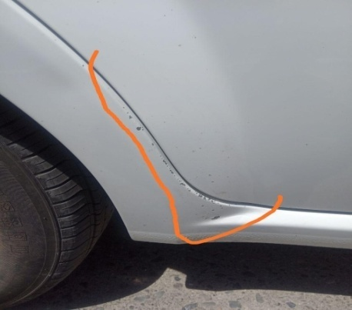
 |  | При повороте руля
 |  | При выключении сцепления
 |  | Обогревателя / кондиционера
 |  | При работе стеклоочистит / омывателя
 |  | При включении радио / CD проигрыват
 |  | Обогревателя заднего стекла
 |  | Прочее
D. | При работе двигателя:
 |  | При запуске |  | 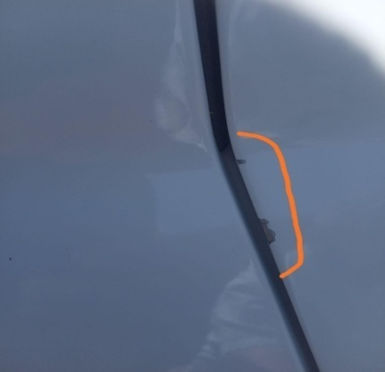 | 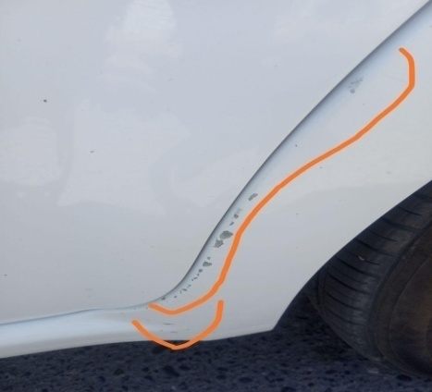
 |  | При прогреве
 |  | На холотом ходу
 |  | При горячем двигателе
E. | Возникает:
 |  | При ускорении
 |  | При высоких оборотах двигателя
 |  | При большой скорости
 |  | При большой загрузке багажника
F. | Когда случается по времени: |  |  | Информация о проблемной детали
 |  | Всегда |  | Номер детали по каталогу: | 42502597
 |  | Иногда |  | Наименование детали: | краска кузова.
 |  | После _____ км движения |  | Название поставщика: | UzAuto motors
 |  | После _____ минут езды |  | LOT № детали:
Действия инженера по гарантии дилерского предприятия |  |  |  | Ждём далнейших указаний.

Ответственный Отдел по принятию мер и исследованию проблемы

 |  |  |  | (заполняется со стороны Отдела Гарантии качества АО "GM Uzbekistan")

